Check List VEC
No. | Descripción | Nota | Prioritario | RG
Página 1 - Carátula
 | Datos Generales
1 | Extraer nombre del producto
2 | Extraer nombre completo del cliente | Dividirlo en Nombre(s) y Apellidos | x
3 | Extraer dirección | Dividir por sus componente, Calle, Número, Colonia, Cp, Estado
4 | Extraer Número de sucursal | Juntar los datos en una línea separados por "|" | x
5 | Extraer Número de Tarjeta
6 | Extraer CLABE Interbancaria
7 | Extraer Número de cliente
8 | Extraer RFC
9 | Extrae Tasa de Interés anual ordinario fija | buscar el datos en la pestaña TASA | x
10 | CAT | es un cálculo; CAT= (((línea de crédito* Tasa de Interés Anual Ordinaria Fija)+1,500 comisiones anuales )/ línea de crédito)*100 | x | $0.00 - 0.50 | > $0.50 MXN
11 | Extraer Periodo | dividir por fecha de inicio y fecha de fin; Asegurara que las fechas del desglose de operaciones coincida con | x
12 | Extraer Fecha de corte
13 | Extraer Número de días en el periodo:
14 | Extraer Fecha límite de pago
15 | Extraer Pago para no generar intereses | debe de coincidir con el PAGO PARA NO GENERAR INTERESES, de la sección RESUMEN DE CARGOS Y ABONOS DEL PERIODO. | x
16 | Extraer Pago mínimo + compras y cargos diferidos a meses: | debe de coincidir con la suma de Pago Mínimo + Cargos compras a meses | x
 | RESUMEN DE CARGOS Y ABONOS DEL PERIODO
17 | Adeudo del periodo anterior | Validar que coincida con Pago para no generar intereses del estado de cuenta del periodo anterior | x | $0.00 - 0.50 | > $0.50 MXN
18 | Cargos regulares (no a meses) | Validar que la suma de las operaciones (que no son a Meses sin intereses) detalladas en el desglose coincide con el monto de "Cargos Regulares (no a meses)" | x | $0.00 - 0.50 | > $0.50 MXN
19 | Cargos compras a meses (capital) | Validar que la suma de las operaciones (que SI son a Meses sin intereses) detalladas en el desglose coincide con el monto de "Cargos Compras a meses (capital)" | x | $0.00 - 0.50 | > $0.50 MXN
20 | Pagos y abonos | Validar que coincida contra la suma de todas las operaciones de cargo y abono que aparecen en el apartado DESGLOSE DE MOVIMIENTOS DEL PERIODO. | x | $0.00 - 0.50 | > $0.50 MXN
21 | PAGO PARA NO GENERAR INTERESES 2 | Asegurar que el PAGO PARA NO GENERAR INTERESES = Adeudo del periodo anterior + Cargos regulares (no a meses) + Cargos compras a meses (capital) + Monto de Intereses + Monto de comisiones + IVA de Intereses y comisiones - Pagos y abonos | x | $0.00 - 0.50 | > $0.50 MXN
 | NIVEL DE USO DE TU TAREJTA
22 | Saldo cargos regulares: | Debe ser igual al "PAGO PARA NO GENERAR INTERESES" | X | $0.00 - 0.50 | > $0.50 MXN
23 | Saldo cargos a meses: | Debe ser igual a la suma de la columna "Saldo pendiente" de la sección "COMPRAS Y CARGOS DIFERIDOS A MESES SIN INTERESES". | X | $0.00 - 0.50 | > $0.50 MXN
24 | Saldo deudor total: | Debe ser igual a la suma de "Saldo cargos regulares" + "Saldo cargos a meses" | X | $0.00 - 0.50 | > $0.50 MXN
25 | Crédito disponible: | Debe ser igual a "Límite de crédito" - "Saldo deudo total" | x | $0.00 - 0.50 | > $0.50 MXN
26 | Crédito disponible para disposiciones de efectivo: | Debe ser igual a crédito disponible |  | $0.00 - 0.50 | > $0.50 MXN
 | Forma
27 | La imagen de la tarjeta debe de corresponder según el nombre del producto en la pestaña "Imagen tarjeta" |  | x
28 | No debe de mostrar textos traslapados |  | x
RESUMEN DE CARGOS Y ABONOS DEL PERIODO
29 | Los encabezados de cada sección debe de se en letra Negrita y Mayúscula |  | x
30 | Mensajes Importantes | La imagen del apartado Mensajes importantes debe de coincidir según el catálogo de cada producto según la pestaña "Imagen Mensaje Importante" | x
31 | La paginación debe ser correcta.
32 | Apartado "COMPARA TU TARJETA" | Es obligatorio / regulatorio | x
33 | Todas la páginas deben de tener el escudo del banco.
34 | Todas la páginas deben de tener el número de tarjeta.
35 | El estándar de tipo de letra es "Aptos" en diferentes tamaños |  | x
Página 2
 | PROGRAMAS DE BENEFICIOS DE LA TARJETA | Este producto en específico tiene un plan de recompensas
36 | Saldo inicial Puntos y Pesos | Los valores deben de coincidir con el saldo total del estado de cuenta del periodo anterior. | x | $ 0.00 - 1.00 MXN 0.00 - 1.00 Puntos | > 1.00 MXN > 1.00 Puntos
37 | Saldo inicial Puntos y Pesos | Validar que el tipo de cambio entre puntos y pesos se 0.1 | X | $ 0.00 - 1.00 MXN 0.00 - 1.00 Puntos | > 1.00 MXN > 1.00 Puntos
38 | Los espacios "Generados", "Redimidos", "Por vencer" y "Vencidos" | Debe de mostrar la cantidad de punto de cada concepto aunque sea "0". | x
39 | Saldo Total | Puntos = "Saldo inicial" + "Generados" - "Redimidos" - "Vencidos" |  | x | $ 0.00 - 1.00 MXN 0.00 - 1.00 Puntos | > 1.00 MXN > 1.00 Puntos
 | COMPRAS Y CARGOS DIFERIDOS A MESES SIN INTERESES
40 | Saldo pendiente | para cada compra, el "Saldo pendiente" debe ser el "saldo pendiente" del mes anterior - "Pago requerido" | x
41 | Numero de Pago | Debe de aumentar un pago cada mes hasta concluir con el pago total de loa pagos (1 de 3, 2 de 3, 3 de 3); excepto los programados a pagar en fecha futura. | x
Página 3 |  |  |  | $0.00 - 0.50 | > $0.50 MXN | vs pestaña Detalle de operaciones
 | DESGLOSE DE MOVIMIENTOS DEL PERIODO
42 | Validar que todas las operaciones estén dentro del rango de fechas del periodo.
43 | Todas la páginas de desglose debe indicar el rango de fechas del periodo.
44 | Total de cargos y Total de abonos debe de coincidir con el total del desglose. |  | x
45 | La descripción del desglose de movimientos. | debe de coincidir con la descripción de las operaciones en la pestaña "Detalle de operaciones" | x
 | Los importes del desglose de movimientos | deben de coincidir con los importes de las operaciones en la pestaña "Detalle de operaciones" | x
 | Forma
46 | Validar que las leyendas obligatorias de la pestaña "Leyendas obligatorias" estén incluidas. |  | x
47 | Validar que las imágenes después del "DESGLOSE DE MOVIMIENTOS DEL PERIODO" y antes "PROMOCIONES" coincidan con el catálogo de imágenes en la pestaña "IMAGENES" en el mismo orden |  | X
48 | Validar que no tenga páginas en blanco
 | PROMOCIONES
49 | Validar que las promociones insertadas sean vigentes |  | x
 | ESTE DOCUMENTO ES UNA REPRESENTACIÓN IMPRESA SIN VALIDEZ FISCAL | Solo aplica cuando se presenten reembolsos; comisiones e IVA
50 | Leer el código QR |  | x
51 | Extraer código Fiscal |  | x
52 | Extraer RFC emisor |  | x
53 | Extraer RFC receptor. |  | x
 | Alertas
54 | Se debe de generar una alerta por correo electrónico con el resumen de los hallazgos |  | x
55 | Marcar en PDF los hallazgos identificados (resaltados en color)

IMAGEN MENSAJES IMPORTANTES
PRODUCTO
Tarjeta de Crédito NL
Tarjeta de Crédito TOR
Tarjeta de Crédito BSSB | 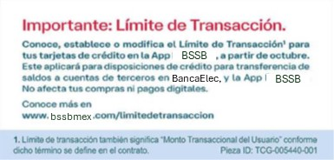

Leyendas Obligatorios
Compara tu tarjeta

ACLARACIONES

IMAGENES
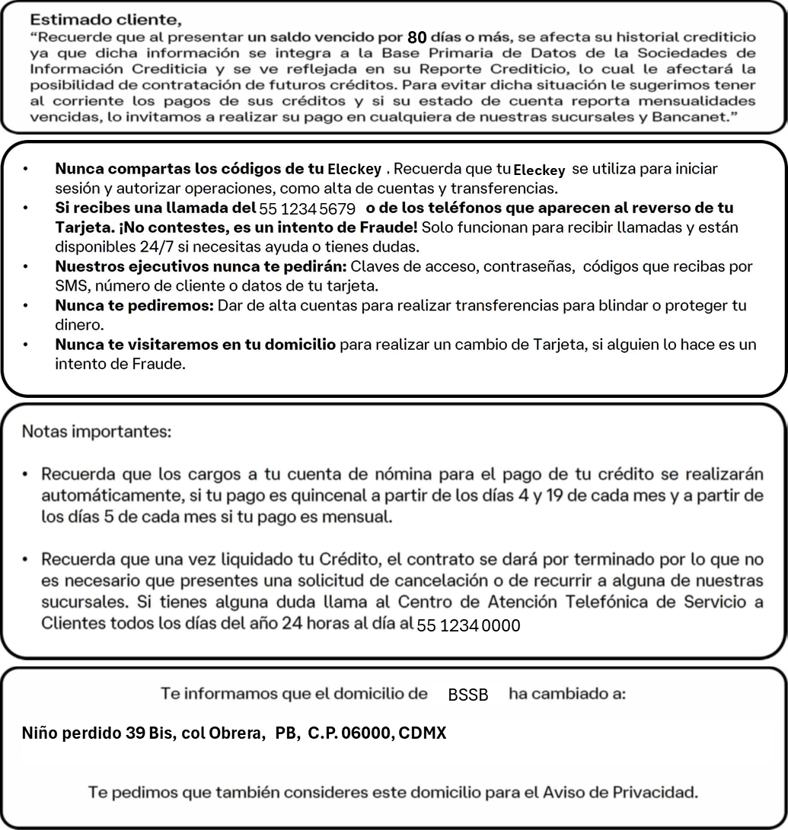
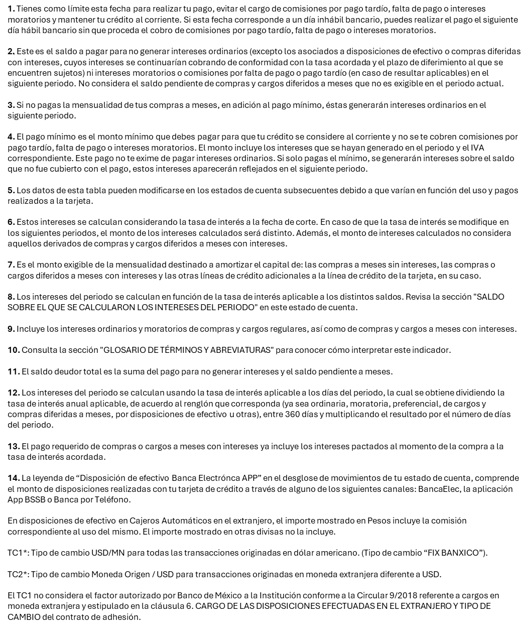
Imagen 1 | Imagen 2

